1.IDENTIFICACION
INFORMACIÓN GENERAL |  | INFORMACIÓN DEL ESTUDIO RESPECTIVO
 |  | NODO NÚMERO |  |  |  |  | 17606
 |  | INFORME NÚMERO |  |  |  |  | 985
CONTRATISTA | UNIÓN TEMPORAL MOVILIDAD 2014 | ORDEN DE TRABAJO No. |  |  |  |  | PROGRAMACION BASICA
 |  | FECHA DE LA ORDEN DE TRABAJO |  |  |  |  | -
 |  | FECHA DE LA TOMA DE INFORMACIÓN |  |  |  |  | 040614
 |  | DÌA DE LA SEMANA
OBJETO DEL CONTRATO | REALIZAR LA TOMA DE INFORMACIÓN DE CAMPO, COMO INSUMO DEL PROGRAMA DE MONITOREO, SEGUIMIENTO Y PLANEACIÓN DEL TRÁNSITO Y EL TRANSPORTE DE BOGOTA D.C | TIPO DE ESTUDIO |  |  |  |  | VOLÚMENES POR TIPO DE VEHÍCULO
 |  | NOMBRE DEL ARCHIVO |  |  |  |  | 17606_AK_86_X_AC_72_140604_VOL_V1.xlsx
 |  | CÓDIGO DEL ESTUDIO |  |  |  |  | VOL
 |  | LUGAR DE LA TOMA DE INFORMACIÓN
NÚMERO DE CONTRATO | 2072-2013 | COORDENADA X |  |  |  |  | LONGITUD
 |  | COORDENADA Y |  |  |  |  | LATITUD

FECHA DE INICIO DEL CONTRATO | 22-01-2014 | PROFESIONALES RESPONSABLES
 |  | CONSULTOR (DIRECTOR) |  |  |  |  | ING. MSC. SANDRA LUCIA NAVAS TEQUIA
 |  | CONSULTOR (COORDINADOR GENERAL) |  |  |  |  | ING. MSC. LUIS FERNANDO RUBIANO BARRERO
INTERVENTORÍA | UNIVERSIDAD NACIONAL DE COLOMBIA | CONSULTOR (EXPERTO EN TRÁNSITO Y TRANSPORTE) |  |  |  |  | ING. ESP. DIANA PAOLA PARADA
 |  | CONSULTOR (ING ANÀLISIS) |  |  |  |  | ING. ESP. LUIS FERNANDO BECERRA
 |  | INTERVENTORÍA (DIRECTOR) |  |  |  |  | ING. MSC. ARTURO ZARATE
 |  | INTERVENTORÍA (ESPECIALISTA) |  |  |  |  | ING. MSC. WILLIAM CASTRO
 |  | INTERVENTORÍA (RESIDENTE) |  |  |  |  | ING. JOSÉ EDWIN TORRES
OBJETO DEL CONTRATO | INTERVENTORÍA TÉCNICA, ADMINISTRATIVA Y FINANCIERA PARA LA TOMA DE INFORMACIÓN DE CAMPO COMO INSUMO DEL PROGRAMA DE MONITOREO, SEGUIMIENTO Y PLANEACIÓN DEL TRÁNSITO Y TRANSPORTE DE BOGOTÁ D.C. | SUPERVISOR SECRETARIA MOVILIDAD |  |  |  |  | ING. FABIAN GONZALEZ

 |  | VERSIONES DEL ESTUDIO
 |  | NÚMERO |  | FECHA | OBSERVACIONES
NÚMERO DE CONTRATO | 2072-2013 | Versión 0 |  | 10/06/14
 |  | Versión 1 |  | 16/06/14 | SE ATENDIERON LAS OBSERVACIONES DE INTERVENTORÍA ENVIADAS EN COMUNICADO FI-INT-CMTTUB14-275-14, SE DA RESPUESTA MEDIANTE RADICADO ICV-187-C-525. En la hoja 2. BASE, se revisó la información sobre el comportamiento para: movimiento 1, motos 6:00-6:15 donde no se evidenció una cuasa aparente que justifique el cambio, en automóviles a las 8:00, movimieto 2, automoviles, 18:45, donde la variación se debe a las congestiones vehiculares presentadas en estos períodos.
 |  | Versión 2
FECHA DE INICIO DEL CONTRATO | 21-01-2014 | Versión 3

 |  | DESCRIPCIÓN DE LA TOMA DE INFORMACIÓN
 |  | TIPO DE VEHÍCULO | FACTOR DE EQUIVALENCIA | MOVIMIENTOS AFORADOS |  |  | No. DE PERÍODOS | HORA
ESQUEMA |  |  |  | ACCESO | LENTA | RÁPIDA | HORARIO DEL PERÍODO No. 1 | 06:00-09:00
 |  | L | 1 | NORTE | 1 |  | HORARIO DEL PERÍODO No. 2 | 17:00-20:00
 |  | C | 2 | SUR | 2
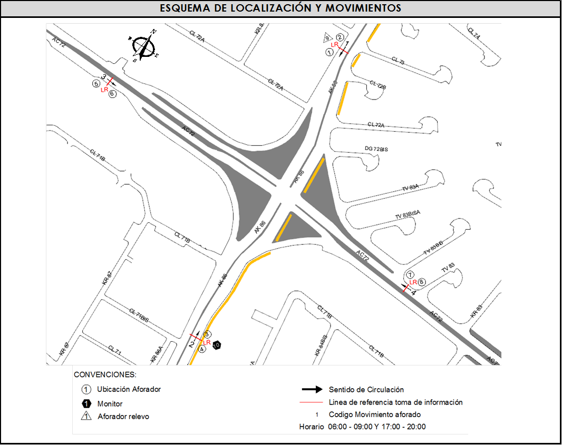
 |  |  |  | OESTE | 3 |  | No. DE HORAS TOMADAS |  | 6
 |  | BT | 2 | ESTE | 4 |  | HORARIO DE LA TOMA DE INFORMACIÓN |  | 06:00-09:00 Y 17:00-20:00
 |  | B | 2 |  |  |  | No. DE EQUIPOS UTILIZADOS |  | 10
 |  |  |  | OBSERVACIONES DE LA TOMA DE INFORMACIÒN
 |  | AL | 2 | OBSERVACION |  |  |  |  |  | ACCESO
 |  | AT | 2.5 | SE PRESENTA UN FLUJO LENTO SENTIDO NORTE - SUR POR TRANCON A LAS 6:32 HASTA LAS 6:45 HOTAS Y A LAS 08:05 HASTA LAS 8:15 HORAS. |  |  |  |  |  | NORTE
 |  | BA | 2.5
 |  | ESP | 2 | SE PRODUCE CONGESTIÓN VEHICULAR DESDE LAS 17:00 HASTA LAS 20:00 HORAS, EVIENCIADO EN EL MOVIMIENTO 2. |  |  |  |  |  | SUR
 |  | INT | 2 | A LAS 18:10 HASTA LAS 18:20 SE PRODUCE CONGESTIÓN VEHICULAR EN EL MOVIMIENTO 4. |  |  |  |  |  | ESTE
 |  | C2P | 2.5
 |  | C2G | 2.5
 |  | C3-C4 | 2.5
 |  | C5 | 2.5
 |  | >C5 | 2.5
 |  | M | 0.5
 |  | BIC | 0.3

 |  | ANALISIS PUNTUAL
 |  | LA INTERSECCIÓN AVENIDA CARRERA 86 (AVENIDA CIUDAD DE CALI) CON AVENIDA CALLE 72 SE ENCUENTRA UBICADA AL NOROESTE DE LA CIUDAD, EN LA LOCALIDAD DE ENGATIVÁ. LA AVENIDA CARRERA 86 CUENTA CON DOS CALZADAS , UNA POR CADA SENTIDO DE CIRCULACIÓN, CADA UNA CON TRES CARRILES PARA TRÁFICO MIXTO CON SU RESPECTIVO SEPARADOR CENTRAL , DE IGUAL MANERA LA AVENIDA CALLE 72 CUENTA CON DOS CALZADAS, UNA POR CADA SENTIDO DE CIRCULACIÓN CON DOS CARRILES CADA UNA, PERMITIENDO EL PASO VEHICULAR EN SENTIDO OESTE-ESTE Y VICEVERSA. EL VOLUMEN TOTAL AFORADO DURANTE EL DÍA FUE DE 39.143 VEHÍCULOS MIXTOS, COMPUESTOS DE LA SIGUIENTE MANERA: EL 43,9 % CORRESPONDEN A VEHÍCULOS LIVIANOS, EL 29,1% MOTOS, EL 17,1% TRANSPORTE PÚBLICO COLECTIVO (COLECTIVOS, BUSETA / BUSETON, BUSES) Y EL 5,1% A VEHÍCULOS DE CARGA. LOS PERÍODOS DE MÁXIMA DEMANDA SE PRESENTAN ENTRE LAS 06:15 Y LAS 07:15 HORAS, Y ENTRE LAS 17:00 Y LAS 18:00 HORAS. LA HORA PICO TOTAL DE LA INTERSECCIÓN SE REGISTRA ENTRE LAS 17:00 Y LAS 18:00 HORAS, PERIODO EN EL QUE SE MOVILIZA UN TOTAL DE 7.324 VEHÍCULOS MIXTOS, DE LOS CUALES EL 43,6 % CORRESPONDE A VEHÍCULOS LIVIANOS, EL 30,5 % A MOTOS, EL 15,5 % A TRANSPORTE PUBLICO COLECTIVO Y MASIVO, EL 5,1% A CAMIONES Y FINALMENTE LAS BICICLETAS CON UNA PARTICIPACIÓN DEL 5,2%.

 |  | REGISTRO FOTOGRÁFICO
 |  | 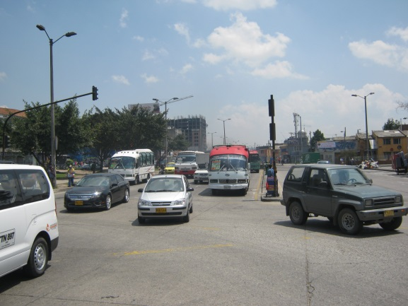 |  |  |  |  | 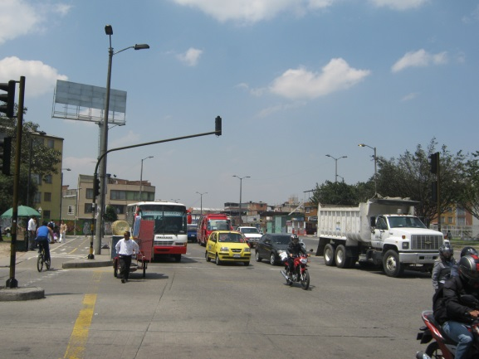

 |  | ACCESO NORTE |  |  |  |  | ACCESO SUR

 |  | 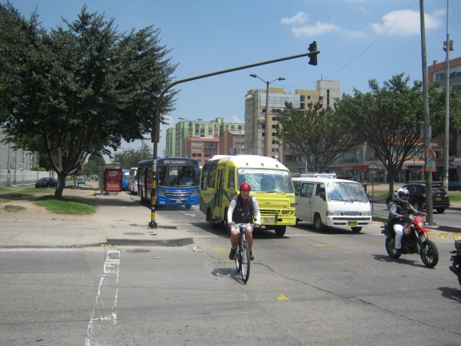 |  |  |  |  | 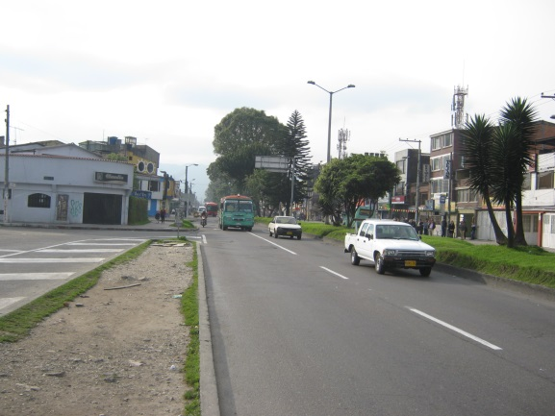

 |  | ACCESO OESTE |  |  |  |  | ACCESO ESTE

